Images
Image Examples
Image Examples
Arrière-plan de l’image blanc
Aucun texte supplémentaire
Pas de graphiques/illustrations
Aucune image en médaillon
Pas d'images de mauvaise qualité
Pas de filigrane/logo
Produit sans emballage
Pas de vues multiples
Aucune image d'espace réservé
Aucun article non inclus
Produit pas trop petit dans le cadre
Normes relatives aux images
 |   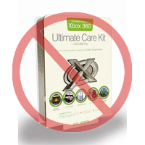 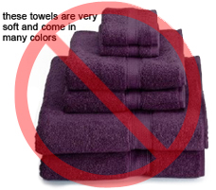  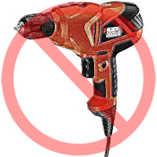        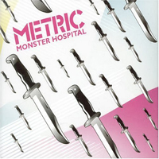 
Tout produit sur Amazon requiert une ou plusieurs images de produit. Choisissez des images claires, simples et faciles à comprendre. Elles doivent représenter le produit de manière fidèle, être riches en informations et présentées de manière attrayante. Ne montrez que le produit proposé à la vente, avec peu ou pas d’accessoire. Le texte, les logos et les images en médaillon ne sont pas autorisés. Dans la mesure du possible, fournissez plusieurs images, chacune illustrant différents angles et détails du produit. C'est l'occasion pour vous de présenter votre produit à votre client. La qualité est donc importante.
Nous nous réservons le droit de rejeter les images qui ne respectent pas nos normes relatives aux images.
Il est de votre responsabilité de vous assurer que vous disposez de tous les droits nécessaires sur les images que vous soumettez.

Images PRINCIPALES

*L'arrière-plan d'une image PRINCIPALE doit être blanc (le blanc se fond aux pages de recherche Amazon et de détails des articles, dont les valeurs RVB sont 255,255,255).
*Une image PRINCIPALE ne doit pas être un graphique ou une illustration et ne doit pas contenir d'accessoires qui ne sont pas expédiés avec le produit, d'accessoires susceptibles de semer la confusion chez le client, de texte ne faisant pas partie du produit, ni de logos, de filigranes ou d'images en médaillon.
*Le produit doit remplir au moins 85 % de l'image.

Images supplémentaires

*Les images PRINCIPALES doivent s’accompagner d’images supplémentaires qui montrent les différents côtés d'un produit, le produit en cours d’utilisation ou des détails qui ne sont pas visibles sur l'image PRINCIPALE. Pour les produits multimédias, cela peut inclure la quatrième de couverture, des exemples de pages ou des captures d'écran. Vous pouvez ajouter jusqu'à huit (8) images.
*L’utilisation d’un fond blanc est recommandée, mais non requise. Les images supplémentaires ne doivent pas nécessairement inclure de logos ou de filigranes, et tous les accessoires doivent être présentés de manière claire pour le client.

Taille de l'image

Les images doivent mesurer au moins 1 000 pixels en hauteur ou en largeur, car cela permettra d'activer la fonction de zoom sur le site Web (il a été prouvé que la fonction de zoom améliore les ventes). Les fichiers mesurant moins de 500 pixels sur le côté le plus long seront rejetés par notre système.

Dénomination et mise en forme

*Amazon accepte les formats de fichier JPEG (.jpg), TIFF (.tif) ou GIF (.gif) (les fichiers JPEG sont recommandés, car ils sont plus petits et peuvent donc être traités et chargés plus rapidement).
*Une méthode suggérée pour nommer un fichier image consiste à enregistrer l'image sur votre serveur Web en utilisant le SKU du produit comme nom de fichier, suivi du type de vue ou du code de variante : MAIN, PT01-PT08 (images supplémentaires), SWCH (généralement un échantillon de couleur utilisé uniquement pour les produits comportant plusieurs variantes). Exemples : 8845013515.MAIN.jpg, 8845013515.PT01.jpg, 8845013515.SWCH.jpg

Chargement de vos fichiers image

Vous disposez de deux options pour charger vos fichiers image : (1) Une fois que vous avez nommé chaque fichier image et que vous l'avez enregistré dans le dossier de votre lecteur, compressez le dossier dans un fichier zip. Soumettez le modèle sans les attributs d'image remplis pour créer les offres sur Amazon. Utilisez le résumé du traitement pour vérifier que les produits ont été créés sans erreur. Ensuite, passez à l'outil de chargement d'images (https://sellercentral-europe.amazon.com/imaging/upload) pour charger les images des produits listés. Si vous ne fournissez pas d'images, les clients ne pourront pas effectuer de recherche sur le SKU. (2) Une fois que vous avez nommé le fichier image et que vous l'avez enregistré sur votre serveur Web, saisissez son adresse URL dans la cellule appropriée de votre modèle de produit.

